상품제안서
쥬드 이지롤 3단 자동 거꾸로 우산 | 상품코드: F32692

 |  |  |  |  |  |  | 02-412-0044 | www.easy1.co.kr
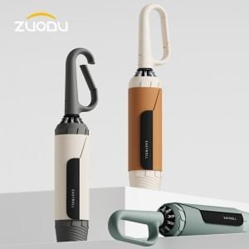

【상세/제작정보】 | 우산 + OPP + 종이케이스

【인쇄/포장옵션】 | 실크, 풀칼라 / OPP+종이케이스

【공급단가】 | 수량 | 100~ | 300~ | 500~ | 1,000~ | 3,000~
*VAT별도 | 단가 | 19,800원 | 19,470원 | 18,970원 | 18,640원 | 18,150원

【상품 URL】 | https://dev.easy1.co.kr:443/src/goods_detail.php?gdno=32692

